ТХ
Техническое задание на приобретение кассовых стоек для АЗС
№ п/п | Адрес АЗС | Наименование оборудования | Фото оборудования | Техническое описание | Кол-во шт. | Стоимость за ед. товара с учетом НДС | Стоимость за доставку с учетом НДС | Стоимость за монтаж с учетом НДС | Общая стоимость за товар, доставку и монтаж с учетом НДС
1 | АЗС №12 Трасса Алматы - Нарынкол, 34 км. АЗС №13 Трасса Алматы - Нарынкол, 34 км. | Кассовые стойки,1 кассир | 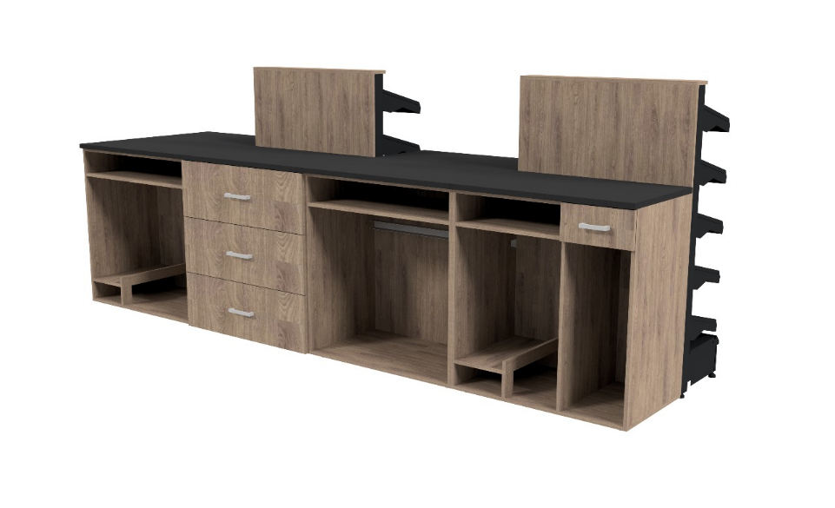 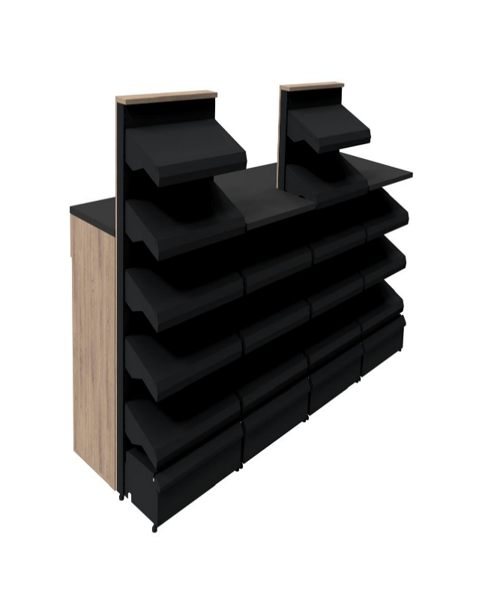 | Кассовая стойка: 1) 2 стойки с пятью полками на лицевой стороне (полки ступенчатые под наклоном): Высота 130 см Ширина 80 см Глубина 50 см Глубина полоки 30 см Цвет корпуса- черный Цвет полок - черный с объемными элементами под дерево с торцов. 2) 1-на стойка с тремя полками на лицевой стороне (полки ступенчатые под наклоном): Высота 80 см Ширина 80 см Глубина 50 см Глубина полки 30 см Цвет полок - черный с объемными элементами под дерево с торцов. 3) Под кассой №1 установить шкаф с распашными дверями: Ширина 100 см Высота 100 см Глубина 50 см 3) Перегородка до стены: 2-х дверный шкаф высотой 100 см Ширина 300 см Высота 100 см Глубина 10см Дверь 90 см 4) Столешница - черный камень 5) На каждый полке должен быть металический ограничители и ценникодержатели. | 2
Условия оплаты
Гарантийные обязательства
Сроки поставки до объекта
Сроки монтажа
Итоговая стоимость с учетом 12% НДС

